상품제안서
포켓포인트 여권지갑 | 상품코드: S16337

 |  |  |  |  |  |  | 02-713-8555 | www.synergygift.co.kr
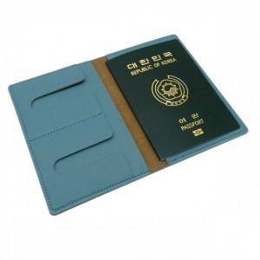 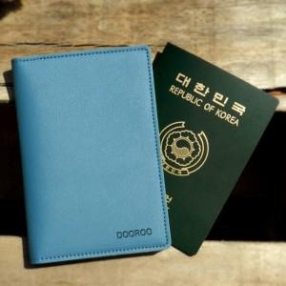

【상세/제작정보】 | ※금형비 별도 상품입니다.

【인쇄/포장옵션】 | 불박 / 포장지포장

【공급단가】 | 수량 | 100~ | 300~ | 500~ | 1,000~ | 3,000~
*VAT별도 | 단가 | 5,940원 | 5,720원 | 5,500원 | 5,280원 | 5,140원

【상품 URL】 | https://www.synergygift.co.kr:443/src/goods_detail.php?gdno=10591

